상품제안서
클래식 레더 A4 오거나이저 | 상품코드: F11494

 |  |  |  |  |  |  | 02-412-0044 | www.easy1.co.kr
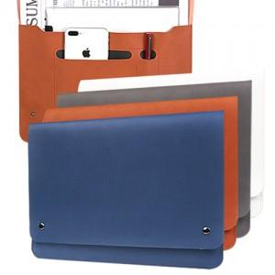

【상세/제작정보】 | 2면이상 인쇄시 판비, 인쇄비 별도 문의

【인쇄/포장옵션】 | 불박 / 포장지포장

【공급단가】 | 수량 | 100~ | 300~ | 500~ | 1,000~ | 3,000~
*VAT별도 | 단가 | 9,200원 | 8,580원 | 8,250원 | 7,920원 | 7,720원

【상품 URL】 | http://www.easy1.co.kr/src/goods_detail.php?gdno=11494

